Лист1
Вопрос | Предположение | Адресовано | Скриншоты
Откуда брать Фазу проекта? | Из GCPROJECT или таблицы по Фазам? | Заказчику | 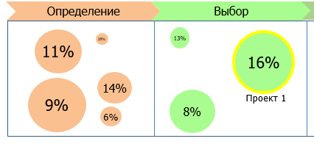
Как высчитывается общий прогресс по проекту? | Среднее по всем работам по проекту? | Заказчику | 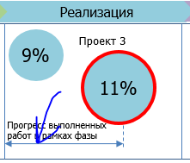
Как будет производиться выборка данных по портфельной отчетности? К примеру по работам какой тип отчетности будет? И как соеденить в Пузырьковой диаграмме значение по работам со значениями БС21, если даты загрузок будут разные. | Можно соеденить если вытаскивать только последние загруженные данные в каждой ДСО, но тогда нельзя будет делать выбор периода в Дашборде | К нам и заказчику
Сводная таблица показателей по проектам. Должны отображаться сумма показателей или средние значения? | Похоже что по разному | К нам и заказчику
Как данные по портфельной будут утверждаться? Для этой отчетности форм ввода нет, соответственно и статуса по данным тоже. В какой момент Заказчик должен понять что данные готовы для эксплуатации? | Критично | К нам и заказчику
По всей отчетности для отобажения значений Тип данных должен быть Portf? | Критично | К нам

Лист3
Financial Dashboard
Total sales

93 936,23

